CollectiveAccess
Image | Object | Description | Date
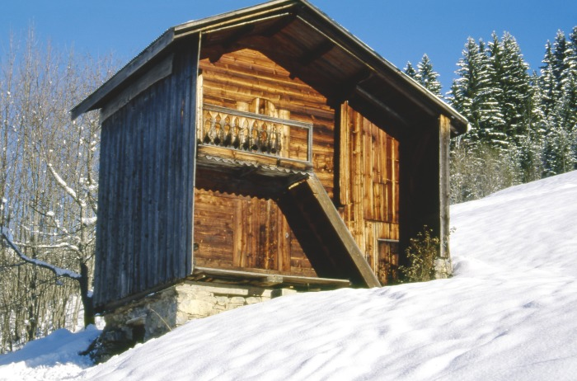 | Grenier Hameau de PASSY (1-037) | Grenier a double étage Hameau de PASSY

